表紙
学校法人・専門学校
〒810-0001 福岡市中央区天神４－５－５
TEL：０９２（７６１）６０３６
ホームページ： http://www.ckg.ac.jp

情報処理講座

Ｗｅｂページを作ってみよう！！

2015年11月9日(月曜日)

学校法人・専門学校
〒815-0035 福岡市南区向野２－１０－３０
TEL：０９２（512）7978
ホームページ： http://www.ckg.ac.jp

テーブル１
テーブルの作成

●画像を入れるためには
<img src="フォルダ名/ファイル名．拡張子" ｗｉｄｔｈ＝”横の長さ” ｈｅｉｇｈｔ＝”たての長さ”>
で表示されます。

●テーブルをつくる
表全体は
＜ｔａｂｌｅ ｂｏｒｄｅｒ＝”線の太さ”＞ ～ ＜／ｔａｂｌｅ＞

行は
＜tr＞ ～ ＜／tr＞

列は
＜td＞ ～ ＜／td＞

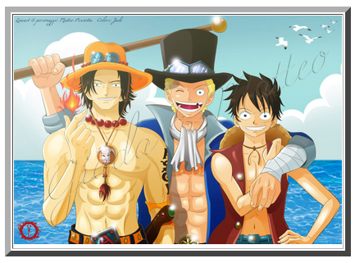
例えば

＜ｔａｂｌｅ ｂｏｒｄｅｒ＝”７”＞
＜tr＞
＜td＞
<img src="フォルダ名/ファイル名．拡張子">
＜／td＞
＜／tr＞
＜／ｔａｂｌｅ＞

で右のようにできます

次に
2行3列のテーブルを作るためには

＜ｔａｂｌｅ ｂｏｒｄｅｒ＝”１”＞
＜tr＞ |  | ＜td＞ | ＜td＞ | ＜td＞
＜td＞ 1-1 ＜／td＞ |  | 1-1 | 1-2 | 1-3
＜td＞ 1-2 ＜／td＞ | ＜tr＞ |  |  |  | ＜／tr＞
＜td＞ 1-3 ＜／td＞
＜／tｒ＞ |  | 2-1 | 2-2 | 2-3
＜tr＞ | ＜tr＞ |  |  |  | ＜／tr＞
＜td＞ 2-1 ＜／td＞
＜td＞ 2-2 ＜／td＞ |  | ＜／td＞ | ＜／td＞ | ＜／td＞
＜td＞ 2-3 ＜／td＞
＜／td＞
＜／tr＞
＜／ｔａｂｌｅ＞

テーブルの利用
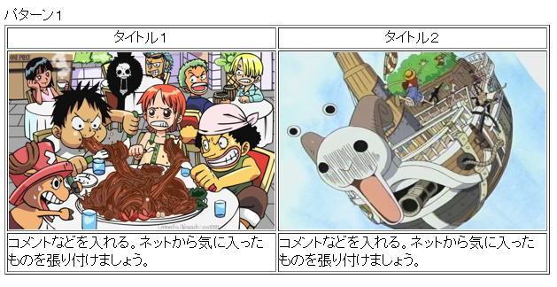

まずはパターン１
3行2列

＜ｔａｂｌｅ ｂｏｒｄｅｒ＝”１”＞
＜tr＞
＜td ａｌｉｇｎ＝”ｃｅｎｔｅｒ”＞
タイトル１
＜／td＞
＜td ａｌｉｇｎ＝”ｃｅｎｔｅｒ”＞
タイトル２
＜／td＞
＜／tr＞
＜tr＞
＜td ａｌｉｇｎ＝”ｃｅｎｔｅｒ”＞
<img src="フォルダ名/ファイル名．拡張子" width="300" height="200">
＜／td＞
＜td ａｌｉｇｎ＝”ｃｅｎｔｅｒ”＞
<img src="フォルダ名/ファイル名．拡張子" width="300" height="200">
＜／td＞
＜／tr＞
＜tr＞
＜td width="300"＞
コメントなどを入れる。ネットから気に入ったものを張り付けましょう。
＜／td＞
＜td width="300"＞
コメントなどを入れる。ネットから気に入ったものを張り付けましょう。
＜／td＞
＜／tr＞
＜／ｔａｂｌｅ＞

次にパターン２
1行3列

＜ｔａｂｌｅ ｂｏｒｄｅｒ＝”１”＞
＜tr＞
＜td＞
<img src="フォルダ名/ファイル名．拡張子" width="２00" height="３00">
＜／td＞
＜td＞
コメントなどを入れる。ネットから気に入ったものを張り付けましょう。
＜／td＞
＜td＞
<img src="フォルダ名/ファイル名．拡張子" width="２00" height="３00">
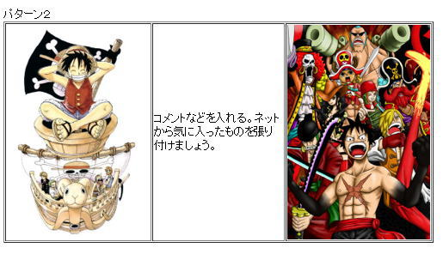
＜／td＞
＜／tr＞
＜tr＞
＜／ｔａｂｌｅ＞

最後にパターン３
2行2列

＜ｔａｂｌｅ ｂｏｒｄｅｒ＝”１”＞
＜tr＞
＜td＞
<img src="フォルダ名/ファイル名．拡張子" width="２00" height="３00">
＜／td＞
＜td＞
コメントなどを入れる。ネットから気に入ったものを張り付けましょう。
＜／td＞
＜／tr＞
＜tr＞
＜td＞
<img src="フォルダ名/ファイル名．拡張子" width="２00" height="３00">
＜／td＞
＜td＞
コメントなどを入れる。ネットから気に入ったものを張り付けましょう。
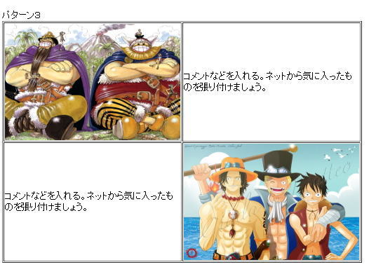
＜／td＞
＜／tr＞
＜／ｔａｂｌｅ＞

３つのパターンを参考に、オリジナルページを
 |  |  | 作成してみよう！

画像２
マウスをのせたら、画像が変わる

前回のおさらい
●画像を入れるためには
<img src="フォルダ名/ファイル名．拡張子" ｗｉｄｔｈ＝”横の長さ” ｈｅｉｇｈｔ＝”たての長さ”>
で表示されます。

●＜ａ＞タグを使用する。
リンクを貼り付けるタグで使用する。
＜ａ＞ ～ ＜/ａ＞

①マウスをのせたとき、はずしたときの設定をする。
<ａ onmouseover=”document．images[’名前’]．src=’写真２’”
 | ⇒ マウスをのせる |  |  |  | ⇒ マウスをのせたときの写真

 |  | onmouseout=”document．images[’名前’]．src=’写真１’”>
 |  |  | ⇒ マウスをはずす |  |  | ⇒ マウスをはずしたときの写真

②画像を変化させる場所を設定する。
<img src="写真１" width="横の長さ" height="縦の長さ" name="名前">

 | ※名前は同じにすることがポイント！
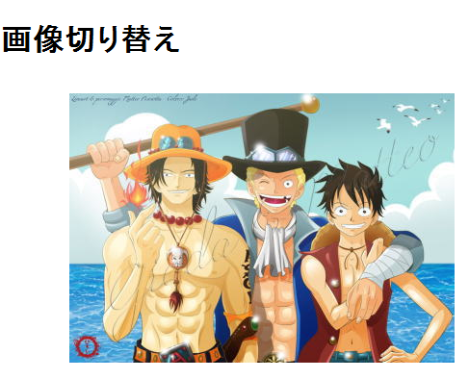

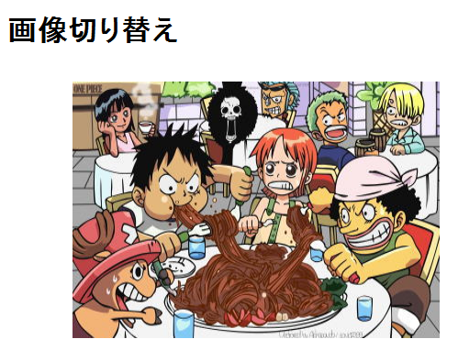

 | １．最初の画像

 |  |  |  | ２．マウスをのせたときの画像

 |  |  |  |  |  | ３．マウスをはずしたときの画像

画像３
テーブルを使って画像を入れてみよう（応用編）

前回のおさらい
●画像を入れるためには
<img src="フォルダ名/ファイル名．拡張子" ｗｉｄｔｈ＝”横の長さ” ｈｅｉｇｈｔ＝”たての長さ”>
で表示されます。


●テーブルをつくる
表全体は
＜ｔａｂｌｅ ｂｏｒｄｅｒ＝”線の太さ”＞ ～ ＜／ｔａｂｌｅ＞

行は
＜tr＞ ～ ＜／tr＞

列は
＜td＞ ～ ＜／td＞

●小さい画像をクリックすると、指定した場所に大きく画像が表示する
パターン１
①小さいテーブルに画像を表示する。
＜ｔａｂｌｅ ｂｏｒｄｅｒ＝”0”＞
＜tr＞
＜td＞
<img src="フォルダ名/ファイル名．拡張子" width="50" height="50">
＜／td＞
＜／tr＞
＜／ｔａｂｌｅ＞

②クリックしたら指定した場所に画像が表示する命令をつくる。（赤字の部分を追加する）
<img src="フォルダ名/ファイル名．拡張子" width="50" height="50"
 |  |  |  | onclick="document.images['sya'].src='uma/1.jpg';">

③大きく画像が表示する場所を作る
＜ｔａｂｌｅ ｂｏｒｄｅｒ＝”7”＞
＜tr＞
＜td＞
<img name="sya" src="フォルダ名/ファイル名．拡張子">
＜／td＞
＜／tr＞
＜／ｔａｂｌｅ＞ |  |  | ここの名前が一緒になるのがポイント

※写真に簡単なコメントを入れたい場合は、onclick=" "の中にしたの命令文を追加すればコメントが表示される。
 | pp.innerText=’コメント’；

※小さい画像をしたに持っていきたい時は、①と③の作業を逆にすればできます。

特別応用編

＜ｈｅａｄ＞の中に下のタグを入れる
 | <style type="text/css">
 | <!--
 | p#left{
 | position:absolute; | ⇒ 絶対位置への配置
 | left:150px; | ⇒ 左から１５０px
 | top:60px; | ⇒ 上から６０px
 | }
 | -->
 | </style>

大きく表示するテーブルを ＜p ｉｄ＝”ｌｅｆｔ”＞ ～ ＜／p＞ で囲む。

オリジナルアルバムを作成してみよう！

ｳｪﾌﾞｱｰﾄ
ウェブアートデザイナを使って画像を編集しよう！

 |  |  | アイコンをクリックする



キャンパス部分

●メニューバーとツールバー

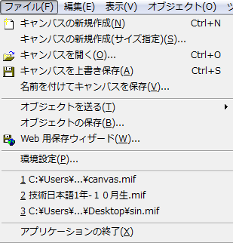
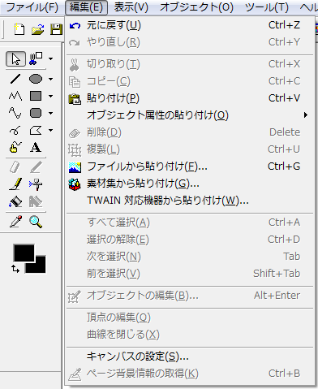

 | キャンパスのサイズを変更する
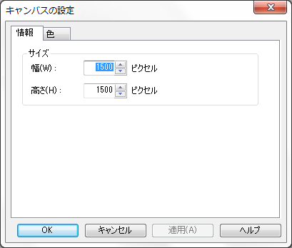

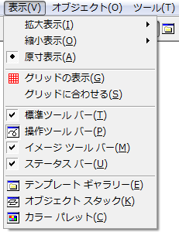

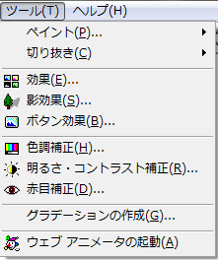

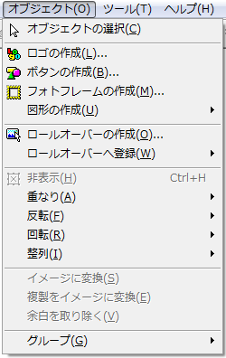

●ツールバー

 |  | 選択・切り取り

 |  | 自由曲線・テキスト |  |  | ●右ボタン
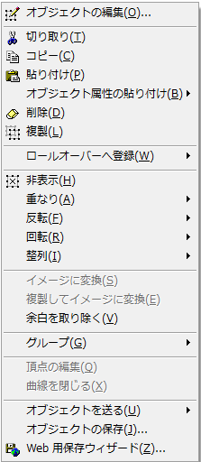

 |  | ペン描画・エアーブラシ
 |  | 塗りつぶし・透明で塗るつぶし

 |  | スポイド・拡大縮小表示

 |  | 中の色指定
 |  | 縁の色指定

 |  |  |  | 画像の順序の位置を設定

 |  |  |  | 画像を保存する場合に使用する。

P1
Webページでオリジナルアルバム帳を作ろう！

●メモ帳を使ってＷｅｂページを作ります。

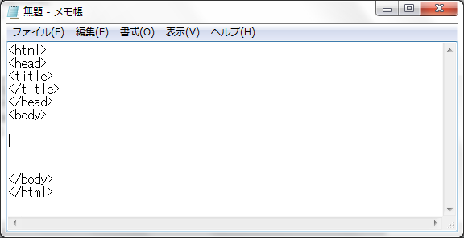

＜（より小さい）と ＞（より大きい）の記号を使います。この組み合わせをタグといいます。
タグの種類
（例）
＜ｈｔｍｌ＞ ～ ＜/ｈｔｍｌ＞
＜ｈｅａｄ＞ ～ ＜/ｈｅａｄ＞
＜ｔｉｔｌｅ＞ ～ ＜/ｔｉｔｌｅ＞
＜ｂｏｄｙ＞ ～ ＜/ｂｏｄｙ＞

ポイント１
タグは必ず半角英数文字で入力する。

ポイント２
保存するときは、必ず「．ｈｔｍｌ 」をつけましょう。

「．ｈｔｍｌ」をつけないと普通のテキストファイルになります。
アイコンも次のようになります。

きちんと保存知ればＷｅｂページのアイコンができます。

※一度保存すれば、あとは上書き保存する。

※作業するときは、メモ帳とＷｅｂページ画面の両方を立ち上げたままのほうが確認が取れやすい

文字を入力しよう！

 | メモ帳に文字を入力します。

 |  | むかし
 |  | むかし
 |  | あるところに
 |  | おじいさんと
 |  | おばあさんが
 |  | いました

 | 表示すると、

 |  | むかし むかし あるところに おじいさんと おばあさんが いました

 | と表示されます。

 | これは、メモ帳にただ文字を入力しただけで「改行する」という命令がないため、
 | 表示できる範囲であれば、どこまででも１行の中に表示しようとします。

 | これがＨＴＭＬプログラムです。
 | 文字を入力すると、入力されたものは表示されますが、【メモ帳】上では改行しても
 | Ｗｅｂ上では文字表示しか、コンピュータはわからないということです。

 | ひとつひとつの命令を【タグ】と言います。
 | タグを入力するときは、半角英数で＜＞で囲んで入力していきます。

P2
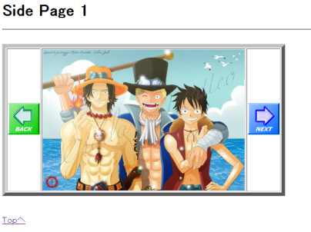
TOPページを作ろう！


<html>
<head>
<meta charset="Shift_JIS">
<title>My Home Page</title>
</head>
<body>
<h1><b>私の部屋</b></h1>
<hr>
<br>
 | Ａ

</body>
</html>

●次にテーブルを作成しましょう
下のタグを上の Ａ の部分に入力します。

<table border="1">
<tr>

①
<td>
<img src="sozai/ファイル名.拡張子" width="400" height="280">
</td>
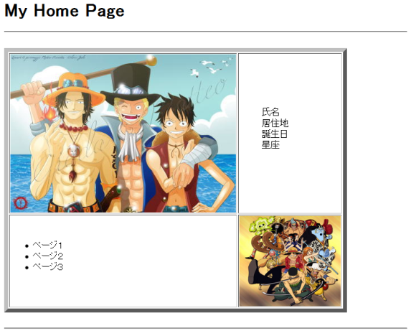
①
②
③
④
②
<td width="100" height="150">
<dl>
<dd>氏名</dd>
<dd>居住地</dd>
<dd>誕生日</dd>
<dd>星座</dd>
</dl>
</td>

</tr>

<tr>

③
<td>
<ul>
<li>ページ１</li>
<li>ページ２</li>
<li>ページ３</li>
</ul>
</td>

④
<td>
<img src="sozai/ファイル名.拡張子" width="180" height="160">
</td>

</tr>
</table>
<br>
<hr>
<br>
<br>
ページ１を作ろう！

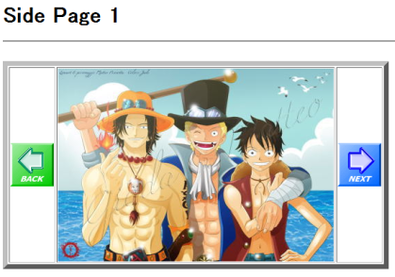
①テーブルを１行３列作成します。
<html>
<head>
<meta charset="Shift_JIS">
<title>My Home Page</title>
</head>
<body>

<h1><b>Side Page 1</b></h1>
<hr>
<br>
<table border="7">
<tr>

<td>
<img src="sozai/ボタン１.拡張子">
</td>

<td>
<img src="sozai/ファイル名.拡張子" width="400" height="280">
</td>

<td>
<img src="sozai/ボタン２.拡張子">
</td>

</tr>
</table>

</body>
</html>

ボタンをクリックしたら前のページ、次のページ進むようにしよう！
●ボタンにリンクをつける。（ページを移動させる）
４ページを使用する。
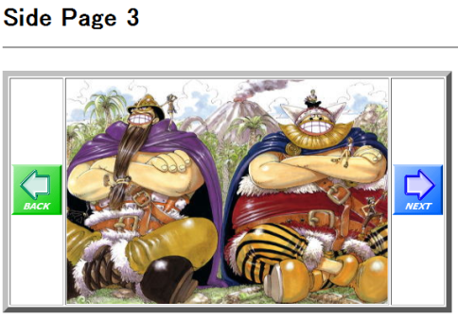

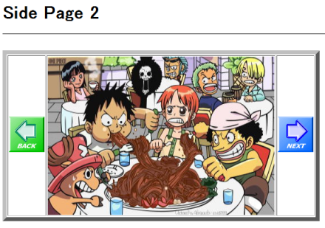
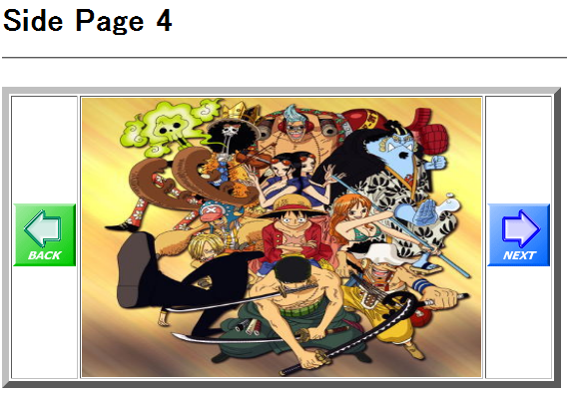

●Ｓｉｄｅ Ｐａｇｅ １のボタンにリンクをつける。
リンクの作り方
＜ａ ｈｒｅｆ＝”リンク先のファイル名．ｈｔｍｌ”＞ ～ ＜／ａ＞ |  | を使う。

ボタン１ | ※ ４ページ（前のページ）に戻るようにする。

<td>
＜ａ ｈｒｅｆ＝”ｓｉｄｅ１_４．ｈｔｍｌ”＞
<img src="sozai/ボタン１.拡張子">
＜／ａ＞
</td>

ボタン２ | ※ ２ページ（次のページ）に進むようにする。

<td>
＜ａ ｈｒｅｆ＝”ｓｉｄｅ１_２．ｈｔｍｌ”＞
<img src="sozai/ボタン１.拡張子">
＜／ａ＞
</td>

●Ｓｉｄｅ Ｐａｇｅ ２ から ４ページを作る。
※ Ｓｉｄｅ Ｐａｇｅ １ の一部分を変更するだけでページが出来上がります。
変更する箇所は４カ所
例） Ｓｉｄｅ Ｐａｇｅ ２ の場合
① <h1><b>Side Page 1</b></h1> |  | ⇒ | Ｐａｇｅ １ をＰａｇｅ ２ に変更
② <a href="side1_4.html"> |  | ⇒ | ｓｉｄｅ１_４ を ｓｉｄｅ１_１に変更
<img src="sozai/ボタン１.拡張子">
</a>
③ <img src="sozai/画像１.拡張子" width="400" height="280"> |  |  | ⇒ | 画像１ を 画像２ に変更
④ <a href="side1_2.html"> |  | ⇒ | ｓｉｄｅ１_２ を ｓｉｄｅ１_３に変更
<img src="sozai/ボタン２.拡張子">
</a>

最後にファイル名を変更すれば完成 |  | ⇒ | side1_2.html で保存する
後は同じように３ページと４ページを作っていく。

ここがポイント
１ページを作れば、あとは変更する箇所だけ変更して保存すればページが完成する。
はじめから全部入力する必要はないのです。

● チャレンジ ＴＯＰページに戻るように文字にリンクをつけてみましょう！

